Startlijst 6-jarigen

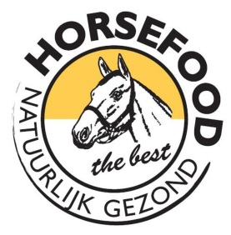
 | Horsefood Spring Talent 2020
 | Winnaars gefeliciteerd !!
 | Deelnemers bedankt!

 | 6-jarigen Spring paarden

 | Naam Ruiter | Naam Paard | Afstamming | Strafpunten | Tijd | Strafpunten | Tijd
1 | Willem Verdonk | Joline | Whitesnake x Lys Rouge | 0 | 75:59 | 0 | 39:03
2 | Gaby van der Bruggen | Argo Z | Asca Z x Diamant de Semmily x Cumano | 0 | 73:83 | 0 | 41:74
3 | Leon Kuijpers | Just on time | Zirocco blue vdl | 0 | 71:56 | 0 | 41:83
4 | Lisanne Verdonk | Jack | Dynamo x Padinus | 0 | 73:81 | 0 | 42:26
5 | Marwin van den Nieuwenhuijzen | Janick-e | Canabis x Oklund | 0 | 81:31 | 4 | 39:96
6 | Lucy Groenen | Jodocus G | Airforce HH x Ksar-Sitte | 0 | 75:47 | 4 | 42:48
7 | Leon Kuijpers | Jill | Action Breaker | 0 | 78:91 | 4 | 42:86
8 | Marwin van den Nieuwenhuijzen | Jorette Gold | Caretino Gold x Indoctro | 0 | 82:71 | 4 | 52:28
9 | Jelske Dekkers | Sentinel’s Vince | Vagrant Z | 12 | 78:09
10 | Ellen Hansen | Coco van de Velddoornhoeve | Cassius Clay VDV Z x Concorde | 16 | 71:21
11 | Pascale Steenbakkers | Jackpot | Ukato x Calvaro | 19 | 97:94

